600
 |  |  | BRM608奥津200km ６：００スタート
 | （距離は参考値）
NO. | 区間距離 | 積算距離 | 通過点 S=信号 | 進路 | ルート | 看板表示 | 情報、その他 | クローズ | PC間距離
1 | 0.00 | 0.00 | ゆるびの舎 | 左へ |  |  | 05:00～受付開始 06：０0～スタート | 6:30:00 | 0.00
2 | 0.20 | 0.20 | ┳字路 | 左折 |  |  |  |  | 0.20
3 | 0.10 | 0.30 | ╋字路 | 右折 |  |  |  |  | 0.30
4 | 0.30 | 0.60 | ╋字路S | 左折 | K185 |  |  |  | 0.60
5 | 4.20 | 4.80 | ╋字路S | 左折 | K153 |  |  |  | 4.80
6 | 1.10 | 5.90 | ╋字路(撫川橋）Ｓ | 直進 |  |  |  |  | 5.90
7 | 1.50 | 7.40 | ┣字路 | 右折 |  |  | JRをアンダーパスし、最初の対岸へ渡る橋で東側へ渡る。 |  | 7.40
8 | 2.80 | 10.20 | Ｙ字分岐 Ｓ(押しボタン点滅) | 左斜め |  |  | 小学校横、左斜め川沿いへ進む |  | 10.20
9 | 2.10 | 12.30 | ┫字路 | 左折 |  |  | 高速のボックスをくぐって最初の対岸へ渡る橋を左折し渡る、川の西側へ |  | 12.30
10 | 0.40 | 12.70 | ╋字路(福崎）Ｓ | 直進 |  |  |  |  | 12.70
11 | 4.80 | 17.50 | ┳字路 | 左折 |  |  |  |  | 17.50
12 | 0.60 | 18.10 | ┳字路 | 左折 | Ｒ４２９ |  | しばらく道なりにＲ４２９を進む |  | 18.10
13 | 32.40 | 50.50 | ┳字路 | 左折 | Ｋ３０ | 真庭 | 道なりにK30を進 |  | 50.50
14 | 11.40 | 61.90 | ┫字路 S | 直進 | Ｒ３１３ | 倉吉、勝山 |  |  | 61.90
15 | 0.50 | 62.40 | ╋字路 Ｓ | 右折 |  |  | 落合橋を渡ります |  | 62.40
16 | 0.20 | 62.60 | ╋字路 | 左折 | Ｋ３２９ |  |  |  | 62.60
17 | 4.90 | 67.50 | Ｙ字分岐 | 右方向 |  |  | 道なりに右方向 |  | 67.50
18 | 2.70 | 70.20 | ┳字路 S | 左折 | Ｒ１８１ |  | 左折後、歩道を走行すると安全です。 |  | 70.20
19 | 0.40 | 70.60 | ┣字路 Ｓ | 右折 | Ｋ３２７ | 鏡野 | 必ず横断歩道で右折をしてください。 |  | 70.60
20 | 0.10 | 70.70 | ＰＣ１ セブンイレブン 久世インター店（左側） |  | Ｋ３２７ |  | レシート取得後、直進 道なりにK327を進む。 | 10:44:00 | 70.70
21 | 2.40 | 73.10 | ┳字路 | 右折 | Ｋ８２ | 鏡野 |  |  | 2.40
22 | 5.80 | 78.90 | ┣字路 | 直進 | Ｋ３２７ |  |  |  | 8.20
23 | 7.10 | 86.00 | ┳字路 | 右折 | Ｋ５６ | 奥津 |  |  | 15.30
24 | 6.10 | 92.10 | ┳字路 | 左折 | Ｒ１７９ | 倉吉 |  |  | 21.40
25 | 3.60 | 95.70 | ┣字路 | 右折 |  |  | トンネルの手前を右折。道路横断に注意！ |  | 25.00
26 | 4.40 | 100.10 | ┫字路 | 左折 |  |  | 鋭角に左折、R179へ |  | 29.40
27 | 0.20 | 100.30 | ┳字路 | 左折 | Ｒ１７９ |  |  |  | 29.60
28 | 1.00 | 101.30 | ┣字路 | 右折 |  | 加茂、越畑 | 道の駅奥津温泉の先を右折。道路横断に注意！この先、しばらく補給箇所無し。 |  | 30.60
29 | 9.60 | 110.90 | ┳字路 | 左折 | K75 |  |  |  | 40.20
30 | 0.20 | 111.10 | ┣字路 | 右折 | K75 | 加茂 |  |  | 40.40
31 | 8.30 | 119.40 | ┳字路 | 右折 | K75 |  |  |  | 48.70
32 | 1.10 | 120.50 | ╋字路 | 左折 |  |  |  |  | 49.80
33 | 0.50 | 121.00 | ╋字路 S | 右折 | K6 | 津山 |  |  | 50.30
34 | 0.50 | 121.50 | ＰＣ２ ローソン 津山加茂町店（左側） | 直進 | K6 |  | レシート取得後、直進 | 14:08:00 | 50.80
35 | 10.30 | 131.80 | ┳字路（野村）S | 右折 | R53 | 岡山 |  |  | 10.30
36 | 1.30 | 133.10 | ╋字路（高野駅前） S | 左折 | K347 | 田熊 |  |  | 11.60
37 | 1.60 | 134.70 | ┳字路 | 右折 | R429 | 津山市街 |  |  | 13.20
38 | 0.60 | 135.30 | ┫字路 S | 左折 |  |  |  |  | 13.80
39 | 4.20 | 139.50 | ╋字路 S | 左折 | R179 |  |  |  | 18.00
40 | 1.10 | 140.60 | ╋字路（津山市金井） S | 右折 | K413 | 柵原 |  |  | 19.10
41 | 3.70 | 144.30 | ┫字路 | 直進 | K52 | 久米南 |  |  | 22.80
42 | 13.90 | 158.20 | ┳字路 S | 左折 | R53 | 岡山 |  |  | 36.70
43 | 1.60 | 159.80 | ┫字路（全間）S | 左折 | K52 | 全間 |  |  | 38.30
44 | 3.40 | 163.20 | ┣字路 | 右折 | K52 | 仁堀中 | 右斜め方向へ |  | 41.70
45 | 0.60 | 163.80 | ┣字路 | 右折 |  |  |  |  | 42.30
46 | 0.20 | 164.00 | ┳字路 | 左折 | やまなみ街道 |  |  |  | 42.50
47 | 2.90 | 166.90 | 通過チェック１ 赤磐市の標識（左側） | 直進 | 広域農道 |  | 道路左側の赤磐市の標識の写真を撮ってください。（参考クローズ１７：０８） |  | 45.40
48 | 0.20 | 167.10 | ╋字路 | 右折 | Ｒ４８４ | 建部 |  |  | 45.60
49 | 6.40 | 173.50 | ┣字路 | 右折 | Ｒ４８４ | 吉備中央 |  |  | 52.00
50 | 0.50 | 174.00 | ＰＣ３ ファミリーマート 建部大田店（左側） | 直進 | Ｒ４８４ |  | レシート取得後、直進 R53を横断し道なりにR484を進む | 17:36:00 | 52.50
51 | 0.40 | 174.40 | ╋字路 S（建部中学校前） | 左折 |  |  | 左折後、道が狭くなります。 |  | 0.40
52 | 1.90 | 176.30 | ┳字路 | 左折 |  |  |  |  | 2.30
53 | 0.20 | 176.50 | ┣字路 | 右折 |  |  |  |  | 2.50
54 | 3.70 | 180.20 | ┳字路 S | 右折 | K31 |  |  |  | 6.20
55 | 2.40 | 182.60 | ┫字路 | 左折 | Ｋ３６７ |  |  |  | 8.60
56 | 2.40 | 185.00 | ┳字路 | 左折 | Ｋ７１ | 大井 |  |  | 11.00
57 | 8.20 | 193.20 | ┳字路 S | 左折 |  |  |  |  | 19.20
58 | 1.50 | 194.70 | ┣字路 | 右折 |  |  | 道路を横断し朝と同じ道を通ります。道路横断に注意！ |  | 20.70
59 | 0.70 | 195.40 | ┣字路 | 右折 |  |  |  |  | 21.40
60 | 4.50 | 199.90 | ╋字路（福崎） S | 直進 |  |  |  |  | 25.90
61 | 0.60 | 200.50 | ┫字路 | 左折 |  |  |  |  | 26.50
62 | 0.10 | 200.60 | ┳字路 | 右折 |  |  |  |  | 26.60
63 | 6.20 | 206.80 | ┳字路 | 右折 |  |  | 道路を横断せずに歩道を通り橋を渡る。 |  | 32.80
64 | 0.10 | 206.90 | ╋字路（撫川） S | 左折 | Ｋ１５３ |  |  |  | 32.90
65 | 1.10 | 208.00 | ゴール ローソン岡山撫川店 | 左側 | Ｋ１５３ |  | お疲れ様でした。 ゴール後レシート取得しブルベカードに時間、サイン、メダルの有無を記入し、スタート地点まで来てください。 主催者が待機していますのでブルべカードを渡して下さい。 （メダルも、その時に購入でkます） | 19:30:00 | 34.00

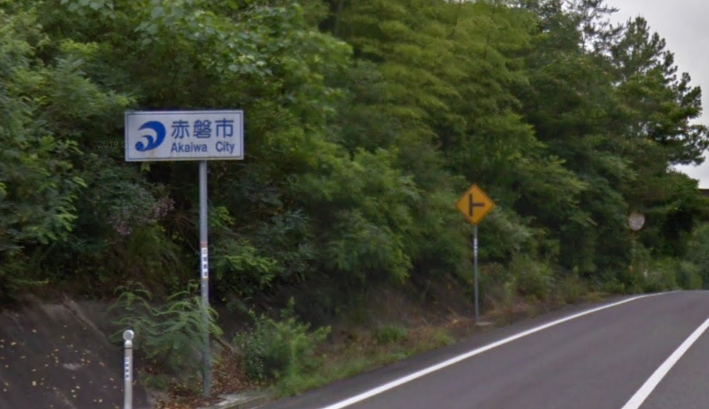

 |  |  | 通過チェック１（写真）

